1. Danh từ
1. Các loại danh từ

 | 1.1. Common Nouns- Danh từ chung
 |  | Người
 |  | Đồ vật
 |  | Con vật
 |  | Nơi chốn
 | 1.2. Proper Nouns- Danh từ riêng
 |  | Tên riêng
 |  | thứ trong tuần
 |  | tháng trong năm
 |  | tên địa danh
 |  | ngôn ngữ
 |  | 1 số ngày lễ trong năm
 | 1.3. Astract Nouns- Danh từ trừu tượng
 |  | Cảm xúc
 |  | Lý tường
 |  | Khái niệm
 |  | Phẩm chất
 | 1.4.Collective Nouns- Danh từ tập hợp
 |  | Nhóm người, động vật, đồ vật …

2. Kiến thức mới trong bài tập
 | 1. Nhóm dưới nước & trên không

 | Pod: Một đàn động vật có vú dưới nước (như cá voi, cá heo).

 | Ví dụ: A pod of dolphins.

 | School (hoặc Shoal): Một đàn cá nói chung.

 | Ví dụ: A school of tuna. (Lưu ý: Đừng nhầm với "ngôi trường" nhé!).

 | Flock: Một đàn chim hoặc đàn cừu/dê.

 | Ví dụ: A flock of birds/sheep.

 | Gaggle: Một đàn ngỗng (thường là khi chúng đang ở dưới đất và kêu ồn ào).

 | Ví dụ: A gaggle of geese.

 | 2. Nhóm động vật săn mồi & Gia đình

 | Pride: Một kiêu hãnh/đàn sư tử. (Từ này rất hay vì "pride" còn nghĩa là niềm tự hào).

 | Ví dụ: A pride of lions.

 | Pack: Một bầy chó săn, sói hoặc động vật chạy theo nhóm để săn mồi.

 | Ví dụ: A pack of wolves.

 | Litter: Một lứa động vật con mới sinh ra cùng một mẹ (chó con, mèo con, lợn con).

 | Ví dụ: A litter of puppies.

 | Brood: Một lứa gà con hoặc chim non được nuôi dưỡng cùng nhau.

 | Ví dụ: A brood of chicks.

 | 3. Nhóm động vật ăn cỏ & Côn trùng

 | Herd: Một đàn động vật ăn cỏ lớn (bò, voi, hươu).

 | Ví dụ: A herd of cattle/elephants.

 | Swarm: Một đàn côn trùng đang bay hoặc di chuyển (ong, mối, châu chấu).

 | Ví dụ: A swarm of bees.

 | $A + Collective\ Noun + of + Noun\ (số\ nhiều) \rightarrow Verb\ (số\ ít)$

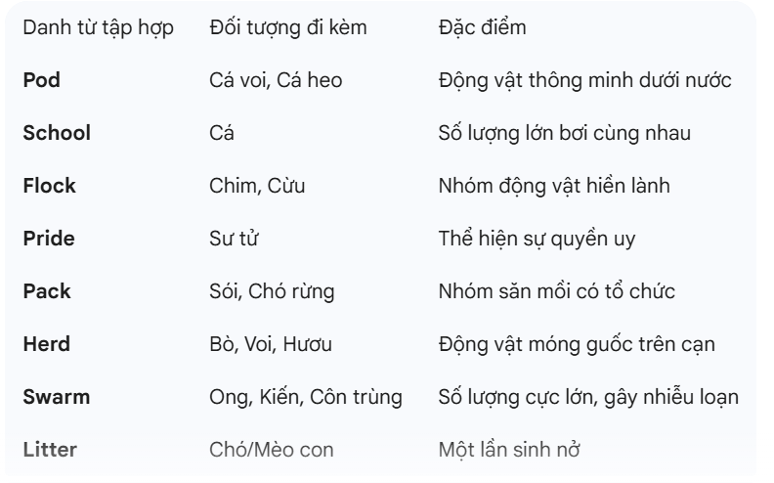

2
 | danh từ gồm 2 loại danh từ đếm được và danh từ không đếm được
 | Ví dụ danh từ không đếm được: chocolate, milk, bread

 | nhưng trường hợp là danh từ không đếm được
 | Nhóm 1: nội thất, hành lý, thiết bị ( furniture, luggage, equipment)
 | Nhóm 2: vât chất đo bằng ml, ml gram
 | Nhóm 3: danh từ trừu tượng
 | Nhóm 4: hiện tượng tự nhiên , thời tiết

 | -> những danh từ không đếm được luôn luôn là số ít

 | danh từ đếm được
 |  | ch, sh, x, z, s, o đi với es
 |  | còn lại là đi với s

 |  | đặc biệt có pianos, photos, radios

 | 1 số quy tắc đặc biệt
 |  | baby -> babies |  |  | phu âm + y -> y sang ies
 |  | key -> keys |  |  | nguyên âm + y -> y + s

 | đặc biệt knife -> knifves
 | ef, ief, iff, oof + s

 | dang số nhiều và số ít giống hệt nhau

 | deer, fish, means, offspring, series

 | 9 danh từ bất quy tắc

 | man |  |  | men
 | woman |  |  | women
 | child |  |  | children
 | ox |  |  | oxen
 | foot |  |  | feet
 | goose |  |  | geese
 | tooth |  |  | teeth
 | mouse |  |  | mice
 | louse |  |  | lice

3. Sở hữu cách ( Possessive case)

 | Vật, sự vật trong tiếng anh không có sở
 | Nếu muốn chỉ sở hữu thì có thể dùng N1 of N2 Vd: the cover of the book

 | Quy tắc sử dụng sở hữu cách
 | N1's N2 ( danh từ N1 là danh từ số ít hoặc là danh từ số nhiều nhưng không kết thúc bằng s hoặc es)
 | N1s'N2 ( danh từ số ít hoặc số nhiều có tận cùng là s)
 | N1 and N2's N3 ( cùng sở hữu danh từ thứ 3)
 | N1's and N2's N3 (sở hữu danh từ thứ 3 riêng biệt)

4. Determiners: Hạn định từ

 | Demonstratives: từ chỉ định
 | this |  | that
 | Quantifiers: Lượng từ
 | some |  | any | a little |  | a few

 | Demonstratives: từ chỉ định

 | this + N (số ít ): chỉ danh từ ở gần |  |  |  |  |  | -> | these + N (số nhiều)

 | thas + N( số ít): chỉ danh từ ở xa |  |  |  |  |  | -> | those pens

 | Quantifiers: lượng từ

